приложение1.
 |  |  |  |  |  |  |  | Приложение 2

 | ПЕРЕЧЕНЬ
 | закупаемых медицинских изделий
№ лота | Наименование | Кол-во | Стоимость (тенге) | Общая сумма | Бюджет | Условия поставки | Сроки поставки | Место поставки | Условия оплаты
1 | Гинекологическое кресло в комплекте | 1 | 2,413,500.00 | 2,413,500.00 | собственные средства | DDP | 90 календарных дней | г.Караганда, пр.Н.Назарбаева 10А | 100% по факту поставки в 2022 году
2 | Хирургический вакуумный аспиратор | 1 | 558,700.00 | 558,700.00 | собственные средства | DDP | 15 календарных дней | г.Караганда, пр.Н.Назарбаева 10А | 100% по факту поставки в 2022 году
 | Итого | 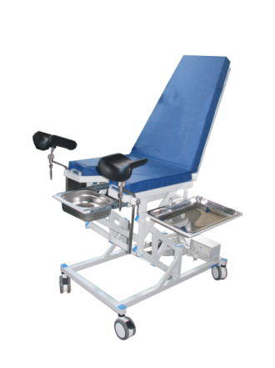 |  | 2,972,200.00

 |  |  | Председатель тендерной комиссии |  |  | Е. Ш. Нурлыбаев

